Cemig (Índice)
RESULTADOS 2T22

1.0 Dados operacionais
2.0 Dados Financeiros
3.0 Balanço Patrimonial

1.1 Receita Anual Permitida RAP
2.1 Receita Operacional
3.1 Ativo

1.2 Usinas (capacidade instalada)
2.2 Custos e despesas
operacionais
3.2 Passivo

1.3 Balanço de energia
2.3 LAJIDA
4.0 Demonstrações do Resultado
1.4 venda da energia por
classe de consumo
2.4 Resultado Financeiro

4.1 DRE
1.5 Energia comprada para . revenda
2.5 Endividamento

2.6 Endividamento . . (Debêntures)
1.6 Perdas de energia
5.0 Demonstração do Fluxos de caixa

1.7 Indicadores de Qualidade
DECi/FECi
2.7 Investimentos

1.8 Taxa de . . arrecadação/inadimplência
6.0 Desempenho das ações

1.1 RAP 2022-2023
1.1 RAP 2022 - 2023

VOLTAR

Receita Anual Permitida - RAP | RAP | % Cemig | Cemig | Vencimento
Cemig | 925,247 | 100.00% | 925,247
Cemig GT | 810,629 | 100.00% | 810,629 | Dec-42
Cemig Itajuba | 75,310 | 100.00% | 75,310 | Oct-30
Centroeste | 30,575 | 100.00% | 30,575 | Mar-35
Sete Lagoas | 8,734 | 100.00% | 8,734 | Jun-41
Taesa | 3,453,500 | 21.68% | 748,719
TOTAL RAP CEMIG |  |  | 1,673,966

1.2 Usinas
1.2 USINAS

VOLTAR

Valores em MW
Usina | Empresa | Potência Cemig H | Garantia Física Cemig H | Fim da Concessão | Tipo de Usina | Tipo de Usina
Emborcação | CEMIG GT | 1,192 | 500 | May-27 | UHE | 100.00%
Nova Ponte | CEMIG GT | 510 | 270 | Aug-27 | UHE | 100.00%
Irapé | CEMIG GT | 399 | 208 | Sep-37 | UHE | 100.00%
Três Marias | CEMIG G. TRÊS MARIAS | 396 | 239 | Jan-53 | UHE | 100.00%
Salto Grande | CEMIG G. SALTO GRANDE | 102 | 75 | Jan-53 | UHE | 100.00%
Sá Carvalho | Sá Carvalho | 78 | 56 | Aug-26 | UHE | 100.00%
Rosal | Rosal Energia S. A | 55 | 29 | Dec-35 | UHE | 100.00%
Itutinga | CEMIG G. ITUTINGA | 52 | 28 | Jan-53 | UHE | 100.00%
Camargos | CEMIG G. CAMARGOS | 46 | 21 | Jan-53 | UHE | 100.00%
Volta do Rio | CEMIG GT | 42 | 18 | Dec-31 | EOL | 100.00%
Praias de Parajuru | CEMIG GT | 29 | 8 | Sep-32 | EOL | 100.00%
Pai Joaquim | CEMIG PCH | 23 | 14 | Sep-32 | PCH | 100.00%
Piau | CEMIG G. SUL | 18 | 14 | Jan-53 | UHE | 100.00%
Gafanhoto | CEMIG G. OESTE | 14 | 7 | Jan-53 | UHE | 100.00%
Peti | CEMIG G. LESTE | 9 | 6 | Jan-53 | UHE | 100.00%
Poço Fundo | CEMIG GT | 9 | 6 | May-52 | PCH | 100.00%
Joasal | CEMIG G. SUL | 8 | 5 | Jan-53 | UHE | 100.00%
Salto Voltão | Horizontes Energia | 8 | 7 | Jun-33 | PCH | 100.00%
Queimado | CEMIG GT | 87 | 56 | Jul-34 | UHE | 82.50%
Belo Monte | Norte | 1,313 | 534 | Jul-46 | UHE | 11.70%
Santo Antônio | SAE | 270 | 184 | Sep-50 | UHE | 7.60%
Retiro Baixo | Retiro Baixo Energética | 42 | 18 | Apr-47 | UHE | 49.90%
Pipoca | Hidrelétrica Pipoca | 10 | 6 | Dec-34 | PCH | 49.00%
Cachoeirão | Hidrelétrica Cachoeirão | 13 | 8 | Sep-33 | PCH | 49.00%
Paracambi | Lightger | 12 | 10 | Jan-34 | PCH | 49.00%
Aimorés | ALIANÇA | 149 | 82 | Nov-39 | UHE | 45.00%
Funil | ALIANÇA | 81 | 38 | May-40 | UHE | 45.00%
Garrote | ALIANÇA | 10 | 5 | Jun-46 | EOL | 45.00%
Santo Inácio IV | ALIANÇA | 10 | 5 | Jun-46 | EOL | 45.00%
São Raimundo | ALIANÇA | 10 | 5 | Jun-46 | EOL | 45.00%
Santo Inácio III | ALIANÇA | 13 | 6 | Jun-46 | EOL | 45.00%
Amador Aguiar II (Capim Branco II) | ALIANÇA | 83 | 52 | Aug-36 | UHE | 39.30%
Amador Aguiar I (Capim Branco I) | ALIANÇA | 94 | 61 | Nov-42 | UHE | 39.30%
Porto Estrela | ALIANÇA | 34 | 19 | Jun-35 | UHE | 30.00%
Igarapava | ALIANÇA | 50 | 32 | Sep-31 | UHE | 23.70%
Candonga | ALIANÇA | 32 | 15 | Jul-40 | UHE | 22.50%
Baguari | BAGUARI ENERGIA | 48 | 29 | Mar-46 | UHE | 34.00%
Outras |  | 120 | 55
Total |  | 5,472 | 2,729

1.3 Balanço de Energia
1.3 BALANÇO DE ENERGIA ELETRICA
Fornecimento Bruto de Energia Elétrica

VOLTAR

RECURSOS TOTAIS |  | REQUISITOS TOTAIS
46.995 GWh |  | 46.995 GWh
Energia Produzida | 2,599 | Energia Comercializada | 43,734
Geração Própria | 1,643 | Vendas CEMIG D no Mercado Cativo (7) | 13,243
Energia Empresas Coligadas | 1,016 | Vendas CEMIG GT no Mercado Livre | 15,114
Perdas Geração Rede Básica | (59) | Vendas Empresas Coligadas (5) | 841
 |  | Vendas CEMIG GT às Distribuidoras(6) | 1,322
Energia Comprada | 44,396 | Vendas no MRE | 186
Itaipu | 2,761 | Vendas na CCEE | 13,028
Contratos Regulados (1) | 8,320
Compra no MRE (2) | 2,970
Compra na CCEE | 11,423
Contratos Bilaterais | 13,095 | Perdas - Rede de Distribuição | 2,974
CCEN | 518
CCGF | 3,670
Recebimento na RD (3) | 1,372 | Perdas - Rede Básica | 288
PROINFA (4) | 267

Compreende o balanço de energia do grupo Cemig , empresas integrais : Cemig D, Cemig GT, Cemig PCH, Horizontes, Rosal, Sá Carvalho e SPE's .Exclui transações entre as empresas .
1. Contratos de Comercialização de Energia no Ambiente Regulado - CCEAR e Leilão de Ajuste
2. Mecanismo de Realocação de Energia - MRE
3. Geração injetada diretamente na Rede de Distribuição (Micro e Mini GD)
4. Programa de incentivo às fontes alternativas de energia - PROINFA
5. Contratos Bilaterais das empresas CEMIG GT, Sá Carvalho, Horizontes, Rosal, CEMIG PCH e SPE's
6. Vendas da Cemig GT no Ambiente de Contratação Regulado - ACR
7. Considera a energia compesada pela Micro e Mini GD e o mês de referência é o de leitura

1.4 Mercado de Energia
1.4 VENDA DE ENERGIA POR CLASSE DE CONSUMO
Fornecimento Bruto de Energia Elétrica

VOLTAR

 | Abr a jun/2022 |  |  | Abr a jun/2021 |  |  | Variação %
 | MWh (2) | R$ | Preço Médio MWh Faturado (R$/MWh) (1) | MWh (2) | R$ | Preço Médio MWh Faturado (R$/MWh) (1) | MWh | R$
Residencial | 2,768,128 | 2,724,030 | 984.07 | 2,766,585 | 2,620,985 | 947.37 | 0.06 | 3.93
Industrial | 4,597,875 | 1,520,467 | 330.69 | 4,058,047 | 1,269,674 | 312.88 | 13.30 | 19.75
Comércio, serviços e outros | 2,307,390 | 1,655,806 | 717.61 | 1,992,781 | 1,263,457 | 634.02 | 15.79 | 31.05
Rural | 844,733 | 541,861 | 641.46 | 1,074,926 | 629,219 | 585.36 | (21.41) | (13.88)
Poder público | 223,437 | 176,026 | 787.81 | 171,645 | 128,263 | 747.26 | 30.17 | 37.24
Iluminação pública | 285,585 | 136,207 | 476.94 | 314,679 | 149,098 | 473.81 | (9.25) | (8.65)
Serviço público | 351,948 | 220,138 | 625.48 | 352,752 | 197,094 | 558.73 | (0.23) | 11.69
Subtotal | 11,379,096 | 6,974,535 | 612.93 | 10,731,415 | 6,257,790 | 583.13 | 6.04 | 11.45
Consumo Próprio | 6,857 | - | - | 8,272 | - | - | (17.11) | -
Fornecimento não faturado líquido | - | (26,837) | - | - | (55,728) | - | - | (51.84)
 | 11,385,953 | 6,947,698 | 612.93 | 10,739,687 | 6,202,062 | 583.13 | 6.02 | 12.02
Suprimento a outras concessionárias (3) | 3,259,639 | 884,910 | 271.47 | 2,612,137 | 653,719 | 250.26 | 24.79 | 35.37
Suprimento não faturado líquido | - | 11,944 | - | - | (18,048) | - | - | (166.18)
Total | 14,645,592 | 7,844,552 | 536.89 | 13,351,824 | 6,837,733 | 517.97 | 9.69 | 14.72

1.5 EE comprada para revenda
1.5 ENERGIA ELÉTRICA COMPRADA PARA REVENDA

VOLTAR
VOLTAR

(Em milhares de Reais)
 | Trimestre |  | Acumulado
 | Abr a Jun/2022 | Abr a Jun/2021 | Jan a Jun/2022 | Jan a Jun/2021
Energia de Itaipu Binacional | 409,856 | 480,103 | 803,911 | 967,628
Contratos por cotas de garantia física | 221,471 | 199,451 | 436,189 | 401,516
Cotas das usinas de Angra I e II | 89,298 | 61,145 | 178,596 | 122,289
Energia de curto prazo | 136,051 | 323,914 | 229,815 | 363,246
Proinfa | 151,413 | 95,500 | 302,827 | 191,000
Contratos bilaterais | 126,663 | 110,107 | 236,746 | 195,094
Energia adquirida através de leilão em ambiente regulado | 828,069 | 1,036,952 | 1,453,702 | 2,159,787
Energia adquirida no ambiente livre | 1,302,375 | 1,023,322 | 2,533,315 | 2,059,165
Geração distribuída | 472,641 | 273,757 | 926,230 | 528,781
Créditos de PIS/Pasep e Cofins | (291,876) | (295,017) | (551,988) | (571,158)
Total | 3,445,961 | 3,309,234 | 6,549,343 | 6,417,348

1.6 Perdas Energia
1.6 PERDAS DE ENERGIA

VOLTAR

Perdas Reais | 2018 | 2019 | 2020 | 2021 | Jun-22
Perdas Totais (GWh) | 6,371 | 6,613 | 6,549 | 6,135 | 6,189
% Perdas Totais | 12.49 | 12.71 | 12.57 | 11.28 | 11.25
% Perdas regulatórias | 11.22 | 11.51 | 11.43 | 11.23 | 11.23

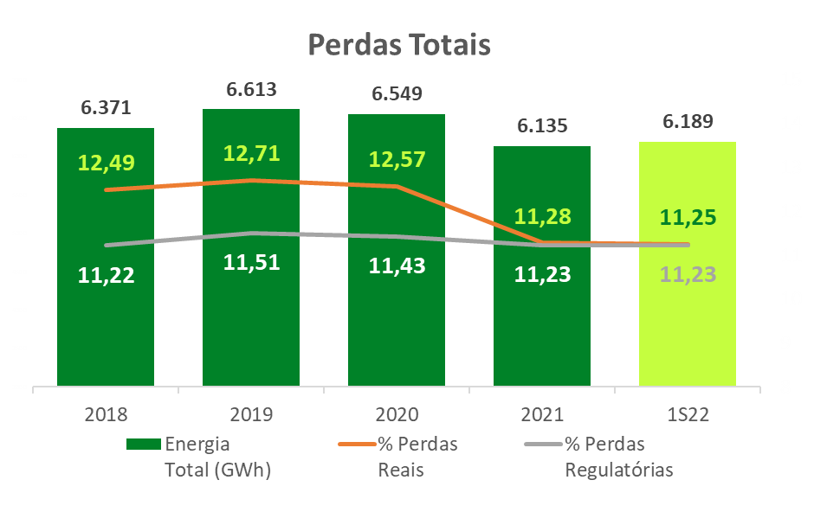

Valores acumulados – janela móvel (Jul/21 – Jun/22)

1.7 DEC _ FEC
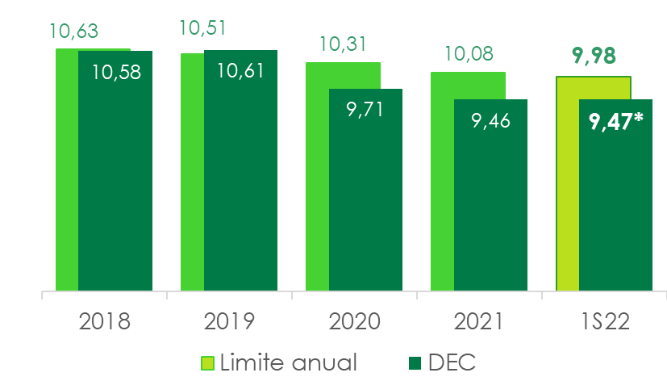
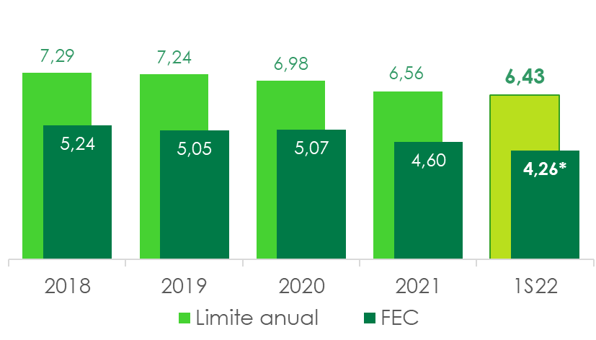
1.7 DECi e FECi

VOLTAR

Ano | Limite | DECi | Ano | Limite | FECi
2018 | 10.63 | 10.58 | 2018 | 7.29 | 5.24
2019 | 10.51 | 10.61 | 2019 | 7.24 | 5.05
2020 | 10.31 | 9.71 | 2020 | 6.98 | 5.07
2021 | 10.08 | 9.46 | 2021 | 6.56 | 4.60
2S22 | 9.98 | 9,47* | 2S22 | 6.43 | 4,26*

*Valores acumulados – janela móvel (Jul/21 – Jun/22)

1.8 Taxa de arrecadação_Inad
1.8 ÍNDICE DE CONTAS ARRECADADAS (Arrecadação/Faturamento)

VOLTAR

Índice de Contas Arrecadadas | ARFA (%)
Arrecadação/Faturamento

 | #REF!
2019 | 96.67
2020 | 96.78
2021 | 98.66
1S21 | 98.87
1S22 | 99.33

Arrecadação |Canais Digitais (%)
PIX, cartão, aplicativo, débito automático, terminal, outros

 | #REF!
2019 | 34.4
2020 | 34.96
2021 | 50.28
1S21 | 50.22
1S22 | 54.59

Perdas Estimadas | PECLD (R$ milhões)
Fornecimento de Energia e Uso da Rede
Fornecimento de Energia e Uso da Rede
 | #REF!
2019 | 199
2020 | 135
2021 | 130
1S21 | 36
1S22 | 134

2.1 Receita
2.1 RECEITA OPERACIONAL

VOLTAR

(Em milhares de Reais)
 | Trimestre |  | Acumulado
 | Abr a Jun/2022 | Abr a Jun/2021 | Jan a Jun/2022 | Jan a Jun/2021
Fornecimento bruto de energia elétrica | 7,844,552 | 6,837,733 | 16,148,608 | 13,789,570
Receita de uso dos sistemas elétricos de distribuição – TUSD | 912,976 | 820,873 | 1,772,420 | 1,657,608
CVA e outros componentes financeiros | (271,933) | 453,744 | (972,040) | 792,651
Restituição de créditos de PIS/Pasep e Cofins aos consumidores - Realização | 498,773 | 252,538 | 935,491 | 430,911
Receita de operação e manutenção | 126,485 | 75,036 | 210,272 | 164,198
Receita de construção de transmissão | 100,873 | 39,682 | 169,268 | 62,133
Remuneração financeira do ativo de contrato da transmissão | 204,563 | 139,867 | 396,508 | 297,122
Receita de construção de distribuição | 695,971 | 409,128 | 1,136,536 | 738,437
Ajuste de expectativa do fluxo de caixa do ativo financeiro indenizável da concessão de distribuição | 19,030 | 9,120 | 38,762 | 20,026
Receita de atualização financeira da bonificação pela outorga | 161,268 | 118,844 | 292,863 | 243,404
Liquidação na CCEE | 16,889 | 1,043 | (1,781) | 108,088
Transações no mecanismo de venda de excedentes - MVE | 66,855 | - | 205,849 | -
Fornecimento de gás | 1,113,427 | 838,444 | 2,069,435 | 1,543,629
Multa por violação de padrão indicador de continuidade | (19,305) | (14,335) | (51,199) | (44,904)
Receita por antecipação de prestação de serviço | - | 153,970 | - | 153,970
Outras receitas operacionais | 783,716 | 436,904 | 1,285,074 | 849,766
Tributos e encargos incidentes sobre a receita | (4,040,760) | (3,218,609) | (7,575,238) | (6,341,886)
Receita operacional líquida | 8,213,380 | 7,353,982 | 16,060,828 | 14,464,723

2.2 Custos Despesas operaci
2.2 CUSTOS E DESPESAS OPERACIONAIS

VOLTAR

(Em milhares de Reais)
 | Trimestre |  | Acumulado
 | Abr a Jun/2022 | Abr a Jun/2021 | Jan a Jun/2022 | Jan a Jun/2021
Pessoal | 370,647 | 342,869 | 674,214 | 650,323
Participação dos empregados e administradores no resultado | 36,700 | 19,675 | 73,850 | 49,189
Obrigações pós-emprego | 151,285 | 109,288 | 304,765 | 215,971
Materiais | 33,046 | 25,352 | 53,299 | 46,202
Serviços de terceiros | 393,369 | 344,641 | 773,118 | 687,075
Energia elétrica comprada para revenda | 3,445,961 | 3,309,234 | 6,549,343 | 6,417,348
Depreciação e amortização | 288,020 | 241,733 | 571,929 | 480,164
Provisões e ajustes para perdas operacionais | 1,510,367 | 69,175 | 1,673,697 | 93,379
Encargos de uso da rede básica de transmissão | 560,170 | 701,915 | 1,428,702 | 1,448,227
Gás comprado para revenda | 692,063 | 480,517 | 1,255,844 | 868,042
Custos de construção de infraestrutura | 771,160 | 437,186 | 1,262,422 | 785,561
Baixa de ativo financeiro | 171,770 | - | 171,770 | -
Outras despesas operacionais líquidas | 66,260 | 77,580 | 96,837 | 154,580
Total | 8,490,818 | 6,159,165 | 14,889,790 | 11,896,061
Custos operacionais | 7,789,561 | 5,897,187 | 13,668,798 | 11,225,104
Despesas operacionais | 701,257 | 261,978 | 1,220,992 | 670,957
TOTAL | 8,490,818 | 6,159,165 | 14,889,790 | 11,896,061

2.3 LAJIDA
2.3 LAJIDA

VOLTAR

LAJIDA - R$ mil | Trimestre |  |  | Acumulado
 | Abr a Jun/2022 | Abr a Jun/2021 | Var % | Jan a Jun/2022 | Jan a Jun/2021 | Var %
Resultado do período | 49,876 | 1,946,639 | (97.44) | 1,505,447 | 2,368,990 | (36.45)
Despesa de imposto de renda e contribuição social | (855,151) | 880,346 | (197.14) | (363,655) | 799,673 | (145.48)
Resultado financeiro | 870,949 | (478,528) | (282.01) | 556,786 | 786,692 | (29.22)
Depreciação e amortização | 288,020 | 241,733 | 19.15 | 571,929 | 480,164 | 19.11
LAJIDA conforme “Instrução CVM 527” | 353,694 | 2,590,190 | (86.34) | 2,270,507 | 4,435,519 | (48.81)
Efeitos não recorrentes e não caixa |  |  | - |  |  | -
Lucro líquido atribuído a acionistas não-controladores | (356) | (402) | (11.44) | (738) | (721) | 2.36
Resultado da RTP, líquido | - | (211,247) | - | - | (217,063) | -
Ganho na alienação de ativo mantido para venda | (60,000) | - | - | (60,000) | (108,550) | (44.73)
Devolução de créditos de PIS/Pasep e Cofins sobre ICMS | 1,660,356 | - | - | 1,660,356 | - | -
Reversão de provisões tributárias | - | (327) | - | - | (78,361) | -
Baixa de ativo financeiro | 171,770 | - | - | 171,770 | - | -
TARD relativo à infraestrutura | (145,493) | - | - | (145,493) | - | -
Reversão de provisão para perdas (nota 15) | (170,916) | - | - | (161,648) | - | -
Ganhos com repactuação do risco hidrológico – Lei 14.052/20, líquido | - | (909,601) | - | - | (909,601) | -
Antecipação pela prestação de serviço, líquido | - | (148,350) | - | - | (148,350) | -
Lajida ajustado | 1,809,055 | 1,320,263 | 37.02 | 3,734,754 | 2,972,873 | 25.63

2.4 Resultado Financeiro
2.4 RESULTADO FINANCEIRO

VOLTAR

(Em milhares de Reais)
 | Trimestre |  | Acumulado
 | Abr a Jun/2022 | Abr a Jun/2021 | Jan a Jun/2022 | Jan a Jun/2021
RECEITAS FINANCEIRAS
Renda de aplicação financeira | 97,495 | 61,208 | 171,153 | 92,821
Acréscimos moratórios sobre venda de energia | 102,853 | 123,038 | 198,228 | 237,822
Variações cambiais – Itaipu Binacional | 8,248 | 24,254 | 32,213 | 7,291
Variações cambiais - Empréstimos e financiamentos | - | 1,044,160 | 342,500 | 292,379
Variação monetária | 27,125 | 7,394 | 44,340 | 14,087
Variação monetária – CVA | 59,217 | 6,927 | 111,216 | 6,927
Variação monetária de depósitos vinculados a litígios | 18,908 | 4,437 | 33,793 | 6,944
Ganhos com instrumentos financeiros - Swap | 54,620 | - | - | -
PIS/Pasep e Cofins incidente sobre as receitas financeiras | (23,144) | (33,465) | (47,570) | (49,303)
Rendas de antecipação de pagamento | 980 | - | 1,449 | -
Encargos de créditos com partes relacionadas | - | - | - | -
Atualização dos créditos de PIS/Pasep e Cofins sobre ICMS | 110,615 | 24,911 | 110,240 | 18,127
Outras receitas financeiras | 16,629 | 25,561 | 30,189 | 40,217
 | 473,546 | 1,288,425 | 1,027,751 | 667,312
DESPESAS FINANCEIRAS
Encargos de empréstimos, financiamentos e debêntures | (235,945) | (263,305) | (459,668) | (589,332)
Amortização do custo de transação | (1,610) | (8,469) | (3,210) | (12,606)
Variações cambiais - Empréstimos e financiamentos | (500,200) | - | - | -
Variação monetária – Empréstimos e financiamentos | (77,589) | (58,405) | (142,838) | (142,579)
Variação monetária – Concessão onerosa | (1,353) | (3,161) | (4,177) | (7,054)
Encargos e variação monetária de obrigação pós-emprego | (16,233) | (15,772) | (30,273) | (34,148)
Perdas com instrumentos financeiros - Swap | - | (425,417) | (402,027) | (612,765)
Atualização PIS/Pasep e Cofins a restituir | (466,828) | - | (466,828) | (6,784)
Variação monetária de arrendamento | (6,188) | (6,147) | (12,473) | (12,479)
Despesas financeiras P&D e PEE | (9,409) | - | (16,722) | -
Outras despesas financeiras | (29,140) | (29,221) | (46,321) | (36,257)
 | (1,344,495) | (809,897) | (1,584,537) | (1,454,004)
RESULTADO FINANCEIRO LÍQUIDO | (870,949) | 478,528 | (556,786) | (786,692)

2.5 Endividamento
2.5 ENDIVIDAMENTO

VOLTAR

(Em milhares de Reais)
Consolidado | 2022 | 2023 | 2024 | 2025 | 2026 | 2027 em diante | Total
Moedas
Dólar Norte-Americano | 39,585 | - | 5,237,999 | - | - | - | 5,277,584
Total por moedas | 39,585 | - | 5,237,999 | - | - | - | 5,277,584
Indexadores
IPCA | 38,293 | 289,076 | 397,224 | 1,327,396 | 1,044,333 | 1,181,440 | 4,277,762
UFIR/RGR | 1,617 | 2,379 | - | - | - | - | 3,996
CDI | 318,936 | 597,240 | 270,000 | - | - | 500,000 | 1,686,176
URTJ/TJLP | 9,866 | - | - | - | - | - | 9,866
Total por indexadores | 368,712 | 888,695 | 667,224 | 1,327,396 | 1,044,333 | 1,681,440 | 5,977,800
(-) Custos de transação | (2,590) | (3,138) | (7,011) | (4,164) | (4,174) | (24,278) | (45,355)
(±) Recursos antecipados | - | - | (11,444) | - | - | - | (11,444)
(-) Deságio | - | - | - | (6,683) | (6,683) | (374) | (13,740)
Total geral | 405,707 | 885,557 | 5,886,768 | 1,316,549 | 1,033,476 | 1,656,788 | 11,184,845

2.6 Endividamento (Debêntures)
2.6 ENDIVIDAMENTO
Empréstimos, financiamentos e debêntures

VOLTAR

(Em milhares de Reais)
Financiadores | Vencimento principal | Encargos financeiros anuais | Moedas | Consolidado
 |  |  |  | 2022-06-30 |  |  | 2021-12-31
 |  |  |  | Circulante | Não circulante | Total | Total
MOEDA ESTRANGEIRA
Eurobonds | 2024 | 9.25% | U$$ | 39,585 | 5,237,999 | 5,277,584 | 5,622,673
(-) Custos de transação |  |  |  | - | (7,014) | (7,014) | (8,220)
(±) Recursos antecipados |  |  |  | - | (11,444) | (11,444) | (13,356)
Dívida em moeda estrangeira |  |  |  | 39,585 | 5,219,541 | 5,259,126 | 5,601,097
MOEDA NACIONAL
Eletrobrás | 2023 | UFIR + 6,00% a 8,00% | R$ | 3,231 | 765 | 3,996 | 5,647
Sonda | 2022 | 110,00% do CDI | R$ | 55,554 | - | 55,554 | 52,430
Dívida em moeda nacional |  |  |  | 58,785 | 765 | 59,550 | 58,077
Total de empréstimos e financiamento |  |  |  | 98,370 | 5,220,306 | 5,318,676 | 5,659,174
Debêntures - 3ª Emissão - 3ª Série | 2022 | IPCA + 6,20% | R$ | - | - | - | 428,367
Debêntures - 3ª Emissão - 3ª Série | 2025 | IPCA + 5,10% | R$ | 304,968 | 578,141 | 883,109 | 1,147,465
Debêntures - 7ª Emissão - 1ª Série | 2024 | CDI + 0,45% | R$ | 545,484 | 540,000 | 1,085,484 | 1,355,933
Debêntures - 7ª Emissão - 2ª Série | 2026 | IPCA + 4,10% | R$ | 2,950 | 1,848,320 | 1,851,270 | 1,759,628
Debêntures - 8ª Emissão - 1ª Série | 2027 | CDI + 1,35% | R$ | 272 | 500,000 | 500,272 | -
Debêntures - 8ª Emissão - 2ª Série | 2029 | IPCA + 6,10% | R$ | 118 | 502,462 | 502,580 | -
Debêntures - - 4ª emissão - 1ª série | 2022 | TJLP+1,82% | R$ | 5,045 | - | 5,045 | 10,028
Debêntures - 4ª emissão - 2ª série | 2022 | Selic + 1,82% | R$ | 2,207 | - | 2,207 | 4,376
Debêntures - 4ª emissão - 3ª série | 2022 | TJLP + 1,82% | R$ | 4,821 | - | 4,821 | 10,597
Debêntures - 4ª emissão - 4ª série | 2022 | Selic + 1,82% | R$ | 2,615 | - | 2,615 | 5,201
Debêntures - 7ª emissão - Série única | 2023 | CDI + 1,50% | R$ | 20,044 | 20,000 | 40,044 | 40,049
Debêntures - 8ª emissão - Série única | 2031 | IPCA + 5,27% | R$ | 19,333 | 1,021,470 | 1,040,803 | 986,446
(-) Deságio na emissão de debêntures |  |  |  | - | (13,740) | (13,740) | (15,002)
(-) Custos de Transação |  |  |  | (3,018) | (35,323) | (38,341) | (28,299)
Total de debêntures |  |  |  | 904,839 | 4,961,330 | 5,866,169 | 5,704,789
Total geral consolidado |  |  |  | 1,003,209 | 10,181,636 | 11,184,845 | 11,363,963

2.7 Investimentos
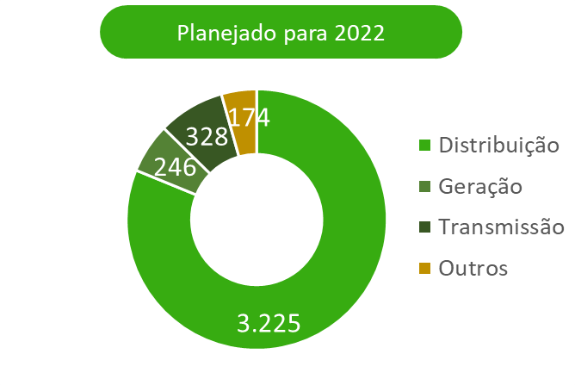
2.7 INVESTIMENTOS

VOLTAR

(Em milhares de Reais)
Descrição (R$ milhões) | Realizado
 | Jun-22
Geração | 38

Transmissão | 132

Distribuição | 990

Holding | 36
Gasmig | 28
Cemig SIM | 8
TOTAL | 1,196

3.1 BP (Ativo)
3.1 BALANÇOS PATRIMONIAIS ATIVO

VOLTAR

(Em milhares de Reais)
 | Consolidado
 | 2022-06-30 | 2021-12-31
CIRCULANTE
Caixa e equivalentes de caixa | 1,867,781 | 825,208
Títulos e valores mobiliários | 1,773,720 | 1,724,088
Consumidores e revendedores e concessionários – Transporte de energia | 4,403,850 | 4,429,883
Ativo financeiro da concessão | 1,622,523 | 1,504,666
Ativos contratuais | 675,325 | 599,692
Tributos compensáveis | 1,583,804 | 1,968,979
Imposto de renda e contribuição social a recuperar | 969,935 | 698,914
Dividendos a receber | 196,364 | 335,189
Fundos vinculados | 13,829 | 19,195
Estoques | 32,133 | 37,459
Contribuição de iluminação pública | 198,731 | 233,309
Reembolso subsídios tarifários | 95,588 | 291,896
Subvenção - Baixa renda | 50,269 | 46,540
Outros ativos | 466,854 | 234,132
TOTAL DO CIRCULANTE | 13,950,706 | 12,949,150

NÃO CIRCULANTE
Títulos e valores mobiliários | 150,892 | 353,730
Consumidores e revendedores e concessionários – Transporte de energia | 48,158 | 51,540
Tributos compensáveis | 1,758,675 | 1,997,285
Imposto de renda e contribuição social a recuperar | 301,000 | 315,405
Impostos de renda e contribuição social diferidos | 3,072,772 | 2,464,734
Depósitos vinculados a litígios | 1,219,483 | 1,155,169
Instrumentos financeiros derivativos - Swap | 975,023 | 1,219,176
Contas a receber do Estado de Minas Gerais | 13,366 | 13,366
Ativo financeiro da concessão | 4,262,681 | 4,969,400
Ativos de contrato | 6,223,570 | 5,780,316
Investimentos | 5,404,996 | 5,105,926
Imobilizado | 2,372,711 | 2,419,269
Intangível | 13,185,048 | 12,953,317
Direito de uso | 201,320 | 225,593
Outros ativos | 80,985 | 72,432
TOTAL DO NÃO CIRCULANTE | 39,270,680 | 39,096,658
TOTAL DO ATIVO | 53,221,386 | 52,045,808

3.2 BP (Passivo)
3.2 BALANÇOS PATRIMONIAIS PASSIVO

VOLTAR

(Em milhares de Reais)
 | Consolidado
 | 2022-06-30 | 2021-12-31
CIRCULANTE
Fornecedores | 2,385,580 | 2,683,343
Encargos regulatórios | 551,046 | 610,695
Participação dos empregados e administradores no resultado | 99,601 | 136,580
Impostos, taxas e contribuições | 418,173 | 528,096
Imposto de renda e contribuição social | 217,182 | 190,002
Juros sobre capital próprio e dividendos a pagar | 1,517,328 | 1,909,050
Empréstimos e financiamentos e debêntures | 1,003,209 | 1,465,133
Salários e contribuições sociais | 263,971 | 225,189
Contribuição de iluminação pública | 291,510 | 357,105
Obrigações Pós-emprego | 366,545 | 346,733
Passivo financeiro da concessão | - | 51,359
PASEP/Cofins a ser restituído a consumidores | 2,579,363 | 704,025
Instrumentos financeiros derivativos - Swap | 128,499 | 6,130
Instrumentos financeiros derivativos - Opções | 668,691 | 636,292
Passivo de arendamento | 38,950 | 61,586
Outros passivos | 662,617 | 776,275
TOTAL DO CIRCULANTE | 11,192,265 | 10,687,593

NÃO CIRCULANTE
Encargos regulatórios | 57,331 | 204,623
Empréstimos e financiamentos e debêntures | 10,181,636 | 9,898,830
Impostos, taxas e contribuições | 364,378 | 341,689
Imposto de renda e contribuição social diferidos | 839,713 | 962,255
Provisões | 3,356,954 | 1,888,972
Obrigações Pós-emprego | 5,944,240 | 5,857,941
Passivo financeiro da concessão | 270,951 | -
PASEP/Cofins a ser restituído a consumidores | 213,869 | 2,318,910
Passivo de arrendamento | 183,666 | 182,437
Outros passivos | 248,000 | 240,793
TOTAL DO NÃO CIRCULANTE | 21,660,738 | 21,896,450
TOTAL DO PASSIVO | 32,853,003 | 32,584,043

PATRIMÔNIO LÍQUIDO
Capital social | 11,006,853 | 8,466,810
Reservas de capital | 2,249,721 | 2,249,721
Reservas de lucros | 8,408,051 | 10,948,094
Ajustes de avaliação patrimonial | (2,214,579) | (2,208,214)
Lucros acumulados | 913,467 | -
ATRIBUÍDO A PARTICIPAÇÃO DOS ACIONISTAS CONTROLADORES | 20,363,513 | 19,456,411
Participação de acionista não-controlador | 4,870 | 5,354
PATRIMÔNIO LÍQUIDO | 20,368,383 | 19,461,765
TOTAL DO PASSIVO E DO PATRIMÔNIO LÍQUIDO | 53,221,386 | 52,045,808

4.1 DRE
4.1 DEMONSTRAÇÕES DOS RESULTADOS
2º TRIMESTRE 2022

VOLTAR

(Em milhares de Reais, exceto resultado por ação)
 | Trimestre |  | Acumulado
 | Abr a Jun/2022 | Abr a Jun/2021 | Jan a Jun/2022 | Jan a Jun/2021

RECEITA LÍQUIDA | 8,213,380 | 7,353,982 | 16,060,828 | 14,464,723

CUSTOS OPERACIONAIS
CUSTO COM ENERGIA ELÉTRICA E GÁS
Energia elétrica comprada para revenda | (3,445,961) | (3,309,234) | (6,549,343) | (6,417,348)
Encargos de uso da rede básica de transmissão | (560,170) | (701,915) | (1,428,702) | (1,448,227)
Gás comprado para revenda | (692,063) | (480,517) | (1,255,844) | (868,042)
 | (4,698,194) | (4,491,666) | (9,233,889) | (8,733,617)

OUTROS CUSTOS
Pessoal e administradores | (260,594) | (299,020) | (475,938) | (521,230)
Materiais | (15,344) | (25,515) | (26,313) | (37,588)
Serviços de terceiros | (287,253) | (352,083) | (565,454) | (621,112)
Depreciação e amortização | (261,939) | (217,525) | (519,421) | (431,904)
Provisões operacionais | (1,454,237) | (44,696) | (1,530,554) | (39,714)
Custos de construção de infraestrutura | (771,160) | (437,186) | (1,262,422) | (785,561)
Outros | (40,840) | (29,496) | (54,807) | (54,378)
 | (3,091,367) | (1,405,521) | (4,434,909) | (2,491,487)

CUSTO TOTAL | (7,789,561) | (5,897,187) | (13,668,798) | (11,225,104)

LUCRO BRUTO | 423,819 | 1,456,795 | 2,392,030 | 3,239,619

DESPESAS OPERACIONAIS
Despesas com vendas | (90,366) | 985 | (133,458) | (42,168)
Despesas gerais e administrativas | (270,727) | (53,409) | (498,445) | (258,674)
Despesas com provisões operacionais | 34,236 | (25,464) | (9,685) | (11,497)
Outras despesas operacionais, líquidas | (374,400) | (184,090) | (579,404) | (358,618)
 | (701,257) | (261,978) | (1,220,992) | (670,957)

Receitas – Revisão Tarifaria Periódica, líquidas | - | 211,247 | - | 217,063
Ganhos com repactuação do risco hidrológico - Lei 14.052/20, líquido | - | 909,601 | - | 909,601
Ganho na alienação de ativo mantido para venda, líquido | 6,644 | - | 6,644 | 108,550
Resultado de equivalência patrimonial | 336,468 | 32,792 | 520,896 | 151,479
Resultado operacional antes do resultado financeiro e impostos | 65,674 | 2,348,457 | 1,698,578 | 3,955,355

Receitas financeiras | 473,546 | 1,288,425 | 1,027,751 | 667,312
Despesas financeiras | (1,344,495) | (809,897) | (1,584,537) | (1,454,004)
 | (870,949) | 478,528 | (556,786) | (786,692)

Resultado antes do imposto de renda e da contribuição social | (805,275) | 2,826,985 | 1,141,792 | 3,168,663

Imposto de renda e contribuição social | 203,225 | (601,560) | (370,689) | (865,266)
Imposto de renda e contribuição social diferidos | 651,926 | (278,786) | 734,344 | 65,593
LUCRO LÍQUIDO DO PERÍODO | 49,876 | 1,946,639 | 1,505,447 | 2,368,990
Total do lucro líquido do período atribuído a:
Participação dos acionistas controladores | 49,520 | 1,946,237 | 1,504,709 | 2,368,269
Participação de acionistas não controladores | 356 | 402 | 738 | 721
 | 49,876 | 1,946,639 | 1,505,447 | 2,368,990
Lucro básico e diluído por ação preferencial | 0.02 | 1.15 | 0.68 | 1.08
Lucro básico e diluído por ação ordinária | 0.02 | 1.15 | 0.68 | 1.08

5. Fluxo de caixa
5.0 DEMONSTRAÇÕES DOS FLUXOS DE CAIXA
2º TRIMESTRE 2022

VOLTAR

(Em milhares de Reais)
 | Consolidado
 | Jan a Jun/2022 | Jan a Jun/2021
FLUXO DE CAIXA DAS ATIVIDADES OPERACIONAIS
Lucro líquido do período | 1,505,447 | 2,368,990
Despesas (receitas) que não afetam o caixa e equivalentes de caixa
Impostos de renda e contribuição social diferidos | (734,344) | (65,593)
Depreciação e amortização | 571,929 | 480,164
Baixa de valor residual líquido de ativos de contrato, ativos financeiros da concessão, imobilizado e intangível | 192,687 | 19,615
Ganhos com repactuação do risco hidrológico - Lei 14.052/20, líquido | - | (909,601)
Provisão para redução ao valor recuperável de ativos de contrato | (7,053) | (3,722)
Resultado de equivalência patrimonial | (520,896) | (151,479)
Ajuste na expectativa do fluxo de caixa dos ativos financeiros e de contrato da concessão | (771,515) | (575,561)
Efeitos da revisão tarifária periódica da RAP | - | (238,815)
Juros e variações monetárias | 823,750 | 706,941
Variação cambial de empréstimos e financiamentos | (342,500) | (292,379)
Restituição de créditos de PIS/Pasep e Cofins aos consumidores – Realização | (935,491) | (430,911)
Ganho na alienação de ativo mantido para venda | - | (108,550)
Amortização de custo de transação de empréstimos e financiamentos | 3,210 | 12,606
Provisões operacionais e perdas estimadas | 1,673,697 | 93,379
Variação do valor justo de instrumentos financeiros derivativos – swap e opções | 402,027 | 612,765
Conta de compensação de variação de valores de itens da “Parcela A” (CVA) e outros componentes financeiros | 972,040 | (792,651)
Obrigações pós-emprego | 335,038 | 250,119
Outros | (13,353) | 12,294
 | 3,154,673 | 987,611
(Aumento) redução de ativos
Consumidores, revendedores e concessionários de energia | (104,043) | 70,863
Conta de compensação de variação de valores de itens da "Parcela A" (CVA) e outros componentes financeiros | - | 15,121
Tributos compensáveis | 514,199 | (23,863)
Imposto de renda e contribuição social a recuperar | 259,108 | 22,399
Depósitos vinculados a litígios | (30,521) | (48,301)
Dividendos recebidos | 181,747 | 324,677
Ativos de contrato e financeiros da concessão | 475,881 | 439,273
Outros | 48,538 | (170,371)
 | 1,344,909 | 629,798
Aumento (redução) de passivos
Fornecedores | (297,763) | 23,376
Impostos, taxas e contribuições | 105,552 | 625,358
Imposto de renda e contribuição social a pagar | 397,869 | 868,406
Salários e contribuições sociais | 38,782 | 27,079
Encargos regulatórios | (206,941) | 22,988
Obrigações pós-emprego | (228,927) | (198,972)
PIS/Pasep e Cofins a ser restituído a consumidores | (83,114) | -
Outros | (121,158) | (58,057)
 | (395,700) | 1,310,178
Caixa gerado pelas atividades operacionais | 4,103,882 | 2,927,587
Juros sobre empréstimos, financiamentos, debêntures pagos | (475,481) | (638,160)
Juros sobre arrendamentos pagos | (1,147) | (1,030)
Imposto de renda e contribuição social pagos | (587,594) | (254,006)
Liquidação de instrumentos financeiros derivativos (Swap), pagos | (35,505) | 888,642
CAIXA LÍQUIDO GERADO PELAS ATIVIDADES OPERACIONAIS | 3,004,155 | 2,923,033

FLUXO DE CAIXA DAS ATIVIDADES DE INVESTIMENTO
Em títulos e valores mobiliários | 153,206 | (211,416)
Fundos vinculados | 5,366 | (11,342)
Em investimentos
Aquisição de participação societária e aporte em investidas | (282) | (14,711)
Alienação de participação societária, líquido dos custos | 6,644 | 1,366,661
Em imobilizado | (46,977) | (71,924)
Em intangível | (27,270) | (16,461)
Em ativos de contrato – infraestrutura de distribuição e gás | (1,094,157) | (714,542)
CAIXA LÍQUIDO GERADO (CONSUMIDO) PELAS ATIVIDADES DE INVESTIMENTO | (1,003,470) | 326,265

FLUXO DE CAIXA DAS ATIVIDADES DE FINANCIAMENTO
Empréstimos obtidos | 987,575 | -
Juros sobre capital próprio e dividendos pagos | (935,676) | (700,998)
Pagamentos de empréstimos, financiamentos e debêntures | (973,089) | (1,533,724)
Arrendamentos pagos | (36,922) | (33,377)
CAIXA LÍQUIDO CONSUMIDO PELAS ATIVIDADES DE FINANCIAMENTO | (958,112) | (2,268,099)
VARIAÇÃO LÍQUIDA DO CAIXA E EQUIVALENTES DE CAIXA | 1,042,573 | 981,199
Caixa e equivalentes de caixa no início do período | 825,208 | 1,680,397
Caixa e equivalentes de caixa no final do período | 1,867,781 | 2,661,596

6. Desempenhos das ações
6.0 DESEMPENHO DE NOSSAS AÇÕES
2º TRIMESTRE 2022

VOLTAR

Denominação | Jun-22 | 2021 | Var %

Cotação das ações (2)
CMIG4 (PN) no fechamento (R$/ação) | 10.38 | 9.43 | 10.03%
CMIG3 (ON) no fechamento (R$/ação) | 15.16 | 13.56 | 11.80%
CIG (ADR PN) no fechamento (US$/ação) | 2.02 | 1.72 | 17.64%
CIG.C (ADR ON) no fechamento (US$/ação) | 2.97 | 2.64 | 12.57%
XCMIG (Cemig PN Latibex) no fechamento (Euro/ação) | 1.90 | 2.06 | -7.77%
Valume médio diário
CMIG4 (PN) (R$ milhões) | 122.02 | 123.44 | -1.15%
CMIG3 (ON) (R$ milhões) | 9.60 | 9.05 | 6.08%
CIG (ADR PN) (US$ milhões) | 17.31 | 18.12 | -4.47%
CIG.C (ADR ON) (US$ milhões) | 0.20 | 0.14 | 42.86%
Índices
IEE | 78,787 | 76,305 | 3.25%
IBOV | 98,542 | 104,822 | -5.99%
DJIA | 30,775 | 36,338 | -15.31%
Indicadores
Valor de mercado no final do exercício (R$ milhões) | 26,359 | 25,254 | 4.38%
Enterprise value (EV - R$ milhões) (1) | 33,829 | 33,444 | 1.15%
Dividend Yield de CMIG4 (PN) (%) (3) | 11.23 | 10.44 | 0,78 p.p
Dividend Yield de CMIG3 (ON) (%) (3) | 6.53 | 7.39 | -0,87 p.p

(1) EV = Valor de mercado (R$/ação x quantidade de ações) + dívida líquida consolidada;
(2) Cotações ajustadas por proventos, inclusive dividendos
(3) Dividendos distribuídos nos últimos quatro trimestres / cotação de fechamento das ações

